Sheet1
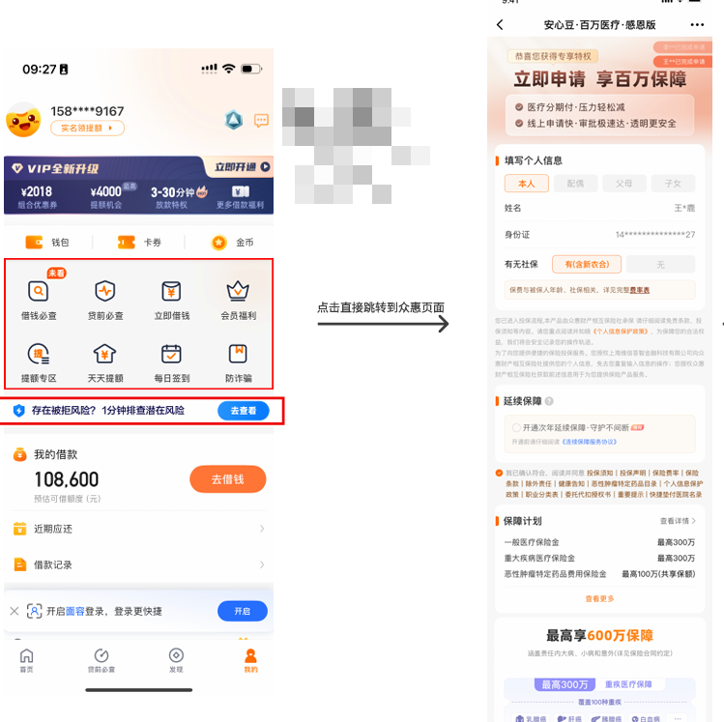
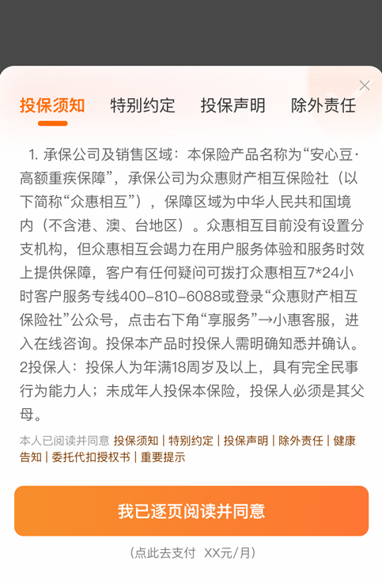
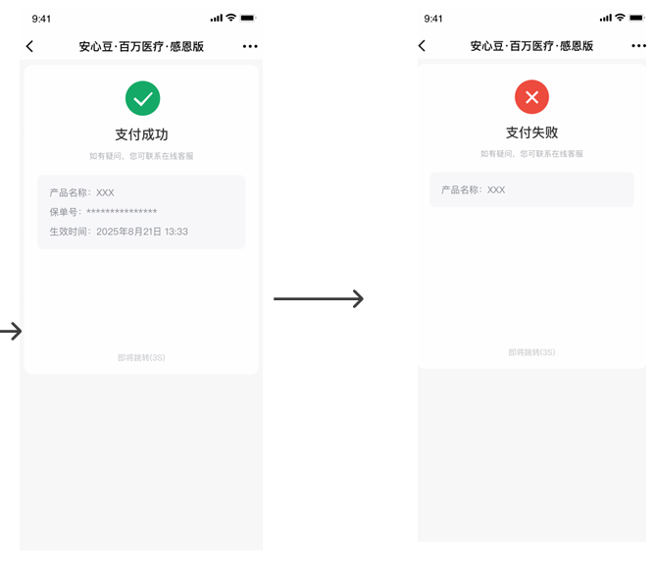
活动介绍 | 众惠财产相互保险社
活动的介绍 | 1、展示页面：部分豆豆钱APP/小程序—首页—中间固定栏位； 2、众惠财产相互保险客服热线：4008106088 3、价格以客户显示的页面为准。 注意：若客户进线反馈为什么有众惠财产相互保险？坐席可引导客户前往众惠财产的客服热线。 历史市场活动工单无需催单

